关系图
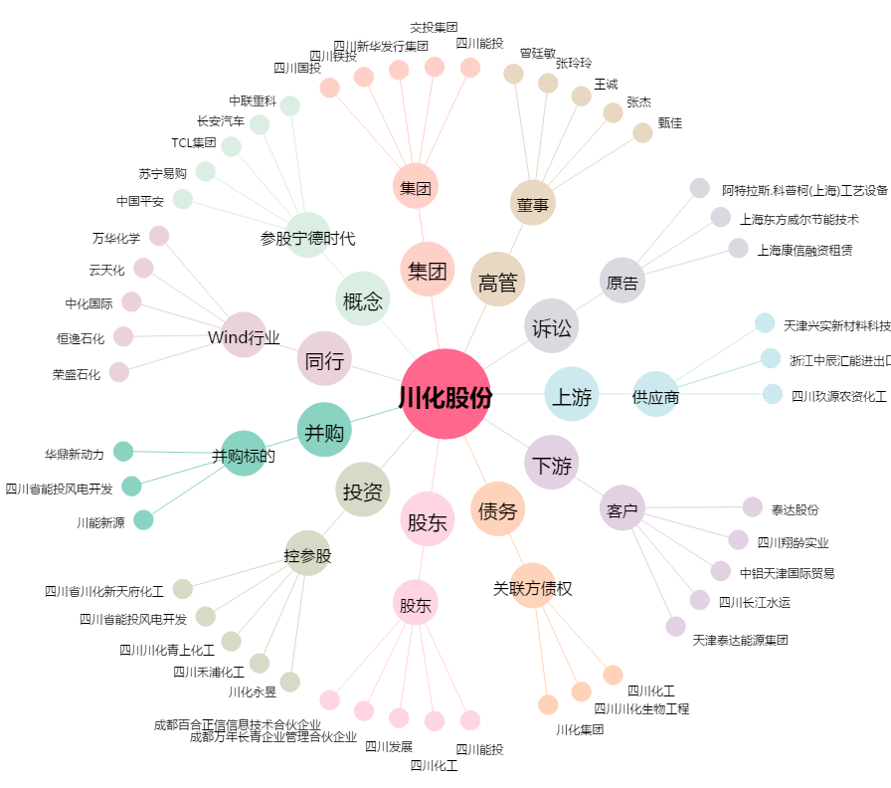
川化股份[000155.SZ] - 关系概览图

